Ficha tecnica

 |  |  |  | FICHA TÉCNICA DE PRODUCTO ALIMENTARIO
 |  |  |  | Plantilla gratuita · Reglamento (UE) 1169/2011 · recipok.com

CÓMO USAR ESTA PLANTILLA
1) Rellena la identificación del producto. 2) Escribe tus ingredientes con su cantidad en gramos: el % se calcula solo. 3) Marca con una X los alérgenos que aporta cada ingrediente. 4) Copia de la etiqueta de cada materia prima sus valores nutricionales por 100 g: la plantilla calcula el total de tu elaboración según el peso de cada ingrediente. 5) Completa conservación, logística y trazabilidad. Puedes añadir más filas de ingredientes copiando una fila entera (así se copian también las fórmulas).
Leyenda de colores |  | Celdas que rellenas tú |  |  |  |  |  | Celdas calculadas automáticamente: no escribas en ellas

Con Recipok esta ficha se hace sola
Crea tu cuenta gratuita y llévate 12 escandallos profesionales totalmente gratis, con sus etiquetas y sus fichas técnicas incluidas. Y lo mejor: se recalculan solos cuando cambia el precio de un ingrediente, así que tus costes y tus fichas nunca se quedan desfasados.

Crear cuenta gratuita |  | Genera tus fichas técnicas gratis, sin registrarte: https://app.recipok.com/es/ia-fichas-tecnicas-alimentos
 |  | Y tus escandallos, también gratis y sin registro: https://app.recipok.com/es/ia-escandallo

1. IDENTIFICACIÓN DEL PRODUCTO
Denominación legal de venta |  |  |  |  |  |  |  |  |  | Ej.: Bizcocho de limón con cobertura de azúcar
Nombre comercial |  |  |  |  |  |  |  |  |  | Ej.: Bizcocho Doña Luisa
Marca |  |  |  |  |  |  |  |  |  | Ej.: Obrador Doña Luisa
Formato / presentación |  |  |  |  |  |  |  |  |  | Ej.: Pieza de 450 g en bolsa individual
Empresa responsable (nombre y dirección) |  |  |  |  |  |  |  |  |  | Nombre fiscal y domicilio que figuran en la etiqueta
Nº de registro sanitario (RGSEAA) |  |  |  |  |  |  |  |  |  | Ej.: 20.0012345/VA

2. INGREDIENTES Y ALÉRGENOS
Marca con una X el alérgeno que aporta cada ingrediente. Los 14 son los del anexo II del Reglamento (UE) 1169/2011. Recuerda destacarlos en negrita en la lista de ingredientes de la etiqueta.
Ingrediente | Cantidad (g) | % sobre el total | Gluten | Crustáceos | Huevos | Pescado | Cacahuetes | Soja | Leche | Frutos de cáscara | Apio | Mostaza | Sésamo | Sulfitos | Altramuces | Moluscos
Harina de trigo | 1,000 |  | X

TOTAL
¿Presente en el producto?
Alérgenos declarados

3. INFORMACIÓN NUTRICIONAL
Los ingredientes y el % se traen solos del bloque 2. Copia de la etiqueta de cada materia prima sus valores por 100 g: a la derecha verás lo que aporta cada uno a tu elaboración.
DATOS QUE INTRODUCES (por 100 g de cada ingrediente) |  |  |  |  |  |  |  |  | APORTE A TU ELABORACIÓN (calculado)
Ingrediente | % sobre el total | Energía (kcal) | Grasas (g) | Saturadas (g) | Hidratos (g) | Azúcares (g) | Proteínas (g) | Sal (g) | Energía (kcal) | Energía (kJ) | Grasas (g) | Saturadas (g) | Hidratos (g) | Azúcares (g) | Proteínas (g) | Sal (g)
 |  | 364.0 | 1.0 | 0.2 | 76.3 | 0.8 | 10.3 | 0.01

Tamaño de la ración (g o ml) |  | 100 | Indica aquí la ración que declaras en la etiqueta; la última columna se recalcula sola.

Declaración nutricional | Por 100 g / 100 ml | Por ración
Valor energético (kcal)
Valor energético (kJ)
Grasas (g)
de las cuales saturadas (g)
Hidratos de carbono (g)
de los cuales azúcares (g)
Proteínas (g)
Sal (g)
Los valores se calculan sobre materia prima cruda. Si tu elaboración pierde agua al hornear o cocer, ajusta el resultado por el rendimiento real o encarga un análisis de laboratorio.

4. CONSERVACIÓN Y VIDA ÚTIL
Temperatura de conservación |  |  |  |  |  |  |  |  |  | Ej.: Ambiente < 25 ºC / Refrigerado 0-4 ºC / Congelado -18 ºC
Tipo de fecha |  |  |  |  |  |  |  |  |  | Consumo preferente (calidad) o Caducidad (seguridad)
Vida útil (días) |  |  |  |  |  |  |  |  |  | Ej.: 21
Instrucciones de conservación |  |  |  |  |  |  |  |  |  | Ej.: Conservar en lugar fresco y seco, protegido de la luz
Instrucciones de uso o preparación |  |  |  |  |  |  |  |  |  | Ej.: Una vez abierto, consumir en 3 días

5. DATOS LOGÍSTICOS
Peso neto (g) |  |  |  |  |  |  |  |  |  | Ej.: 450
Peso escurrido (g) |  |  |  |  |  |  |  |  |  | Solo si el producto va en líquido de cobertura
Tipo de envase |  |  |  |  |  |  |  |  |  | Ej.: Bolsa de polipropileno con atmósfera protectora
Unidades por caja |  |  |  |  |  |  |  |  |  | Ej.: 12
Condiciones de transporte |  |  |  |  |  |  |  |  |  | Ej.: Vehículo isotermo, cadena de frío 0-4 ºC
Código de barras (EAN-13) |  |  |  |  |  |  |  |  |  | Ej.: 8412345678905

6. TRAZABILIDAD
Formato del lote |  |  |  |  |  |  |  |  |  | Ej.: L + día juliano + año (L23025)
Fecha de elaboración |  |  |  |  |  |  |  |  |  | Ej.: 12/03/2026
Origen de las materias primas |  |  |  |  |  |  |  |  |  | Ej.: España y UE. Indica el país cuando sea obligatorio
Proveedor principal |  |  |  |  |  |  |  |  |  | Ej.: Harinas del Duero, S.L. — nº RGSEAA 15.0009876/VA

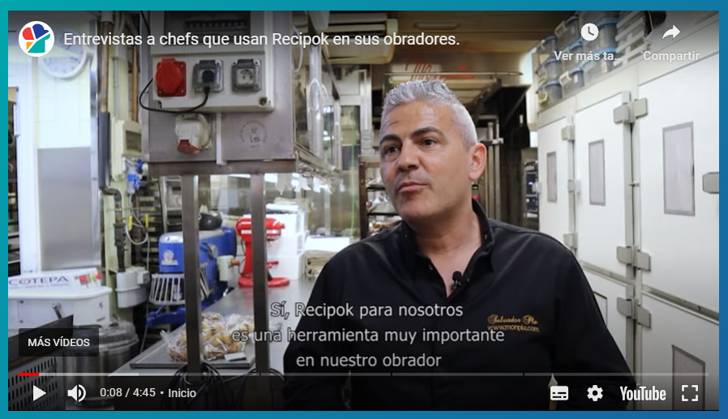
Deja de rellenar fichas a mano
Recipok calcula escandallos, alérgenos, información nutricional, etiquetas y fichas técnicas a partir de tus recetas, y lo mantiene todo al día cuando cambian los precios o los ingredientes. Con la cuenta gratuita te llevas 12 escandallos profesionales, con sus etiquetas y sus fichas técnicas incluidas.

Crear cuenta gratuita |  |  | Probar las fichas técnicas con IA, gratis y sin registro

Plantilla elaborada por Recipok como material de ayuda. La responsabilidad sobre la información facilitada al consumidor y sobre el etiquetado recae en el operador de empresa alimentaria (Reglamento (UE) 1169/2011).

